PRINCIPAL
 | GLOSARIO |  | VIDEOS | ANIMACION | OPTIMIZACIÒN | ATAJOS DE TECLADO | ERRORES
 | SCRIPTS: Componente de Codigo en C#. Los scripts deben asignarse como un componente a un objeto de la escena para que estos funcionen. |  |  | 1. Para Importar modelos3D animados desde blender, estos deben ser guardados como .fbx
 |  |  | 0 |  |  |  | Advertencia Final de Linea Unity: Para solucionarlo se instala en Visual studio la Herramienta Strip 'em: URL: https://www.grebulon.com/software/stripem.php
INSTALACIÓN |  |  | 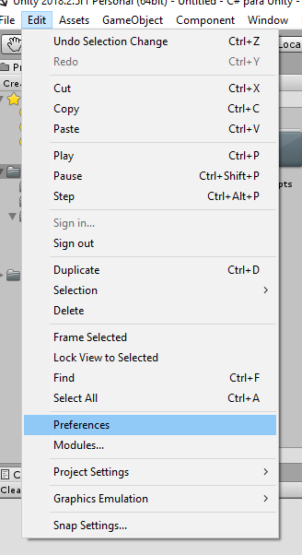 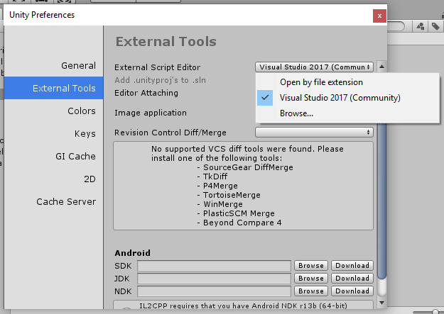 1. Utilizar Visual studio por Defecto: Edit>Preferences External tools> External Script editor> Choose Visual Studio | 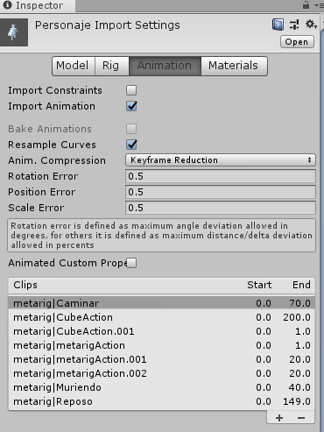 1-2. Para visualizar las animaciones del Prefab en Unity debemos hacer click en el e ir al apartado animation. Se puede visualizar, agregar e incluso eliminar animaciones del prefab. | BLOQUES | YOUTUBE
 | SHADERS: Programas que definen como se van a dibujar los objetos en pantalla |  |  |  | Al mover colliders estaticos la cache de collliders se llena ya que actualiza la posicion de est constantemente por lo tanto los colliders estaticos que se mueven debebn pasar a ser dinamicos solo añadiendoles un RigidBody | PATALLA COMPLETA : F
 |  |  |  |  |  | PLAY/PAUSA : Barra espaciadora o K

CONFIGURACIÓN | METODOS ESTATICOS (SINGLETOWN): Son los que deben ser utilizados en otras clases sin necesidad de instanciar la clase principal: Clase.metodoEstatico(); |  |  |  | Shader para la optimizacion de materiales en dispositivos moviles: LEGACY SHADERS | WINDOWS
1. Seguir los pasos de Instalación |  |  |  |  |  | NUEVA CARPETA: Ctrl + Shift + N
 |  |  |  |  |  | CMD: Windows + r
 |  |  |  |  |  | NUEVO BLOCK DE NOTAS: (CMD) + Notepad
 |  |  |  |  | 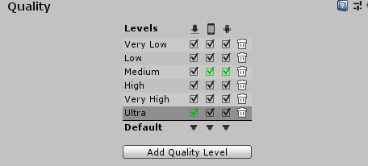 Configura la calidad de ejecucion del juego en diferentes dispositivos: Edit>Project Settings>Quality | MINIMIZAR Y MAXIMIZAR VENTANAS: Alt+espacio.

 |  |  |  |  |  | EXCEL
 |  |  |  |  |  | MODIFICAR CELDA : F2
ESTRUCTURA BASICA
 |  |  |  |  |  | UNITY
namespace Proyecto { class Clase { Static void main(String [] args) { Console.WriteLine("Hola Mundo"); Console.ReadLine(); } } } |  |  |  |  |  | CLONAR OBJETO : CTRL+D
 |  |  |  |  |  | MOVER OBJETO EN LA ESCENA HORIZONTAL O VERTICALMENTE: SHIFT+MOUSE
 | AGREGACION: Es una relacion donde una entidad existe independientemente de que la otra desaparesca. |  |  |  |  | OCULTAR GIZMOS: SE MINIMIZA UN COMPONENTE DEL OBJETO EN ESCENA

 |  |  |  |  |  | VISUAL STUDIO
 |  |  |  |  |  | BUSCAR UN METODO DE UNITY : CTRL+SHIFT+M
 |  |  |  | 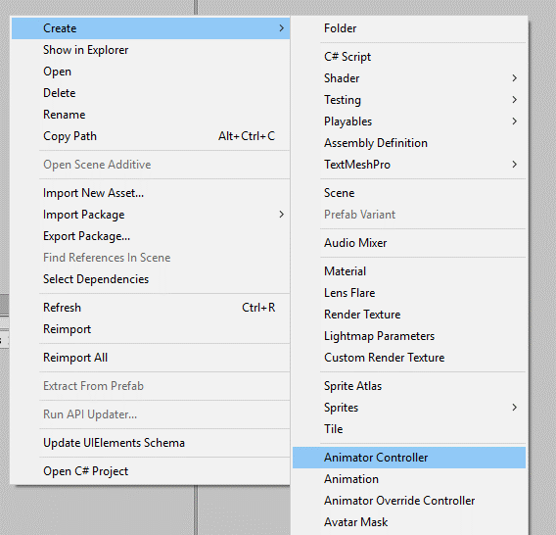 1-3. Para poder animar el personaje se le debe crear un controlador de animacion o Animator Controller: Y se lo añadimos al componente animator del Prefab |  | GENERAR UN METODO CON CODIGO SELECCIONADO O RESOLVER ERRRORES : CTRL+.
 |  |  |  |  |  | COMENTAR UNA LINEA DE TEXTO: CTRL+K+C
 | INDENTADO: Organizar el codigo (Dar dos espacios entre las llaves) |  |  |  |  | DESCOMENTAR UNA LINEA DE TEXTO: CTRL+K+U
 | COMPILADOR: Traductor del lenguaje humano a maquina |  |  |  |  | HERRAMIENTA RECORTES
 | BUTTON: Botón que permite al usuario interactuar con la aplicación. |  |  |  |  | CAPTURAR UN MENU : CTRL+ImprPant

 | LABEL: Objeto que muestra un texto en un applet.
TIPOS DE DATOS | TEXTFIELD: Campo de entrada de texto en applets.
PRIMITIVOS: | IDE: Integrated Development Environment o Entorno de desarrollo integrado, son software que proveen herramientas para codificación, pruebas y ejecución en Java. Existen IDE’s también para otros lenguajes de programación.
Enteros:
BYTE: Secuencia de 8 bits, (-128 hasta 127). | ATRIBUTOS ESTATICOS: Son los que al ser modificados en una instancia mantienen ese valor para cualquier instancia
SHORT: (-32,768 hasta 32,767).
INT O ENTERO: Un número entero, sin parte decimal, positivo o negativo. (-2,147,483,648 hasta 2,147,483,647).

LONG: (MUY GRANDE).
Decimales:
DECIMAL: 4 valores despues del punto a la derecha (modificador m 0,0m) | CASTING: Moldeado.
FLOAT: 8 valores despues del punto a la derecha (modificador m 0,0f) | CONSTANTE: Valor utilizado en un programa de computadoras con la garantía de no cambiar en tiempo de ejecución. La garantía es a menudo reforzada por el compilador. En Java las constantes se declaran como static final.
DOUBLE: 15 valores despues del punto a la derecha (modificador m 0,0D)
Otros:
CHAR O CARACTER: Símbolo que representa información, o la codificación en una computadora. Normalmente letras de alfabeto, números o signos ASCII. | CONVERSIÓN TIPOS DE DATOS: Modificación de una expresión de un tipo de datos a otro. |  | 1
 | API: Application Programming Interface. |  | 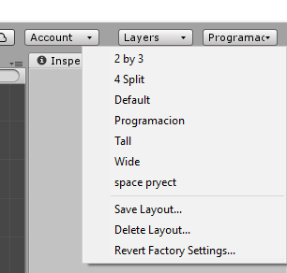 1. Guardar la configuracion de paneles según su criterio
BOOLEAN: Tipo de datos bi-estado, que puede tomar valor de cierto (true) o falso (false). | APLICACIÓN: Programa informático, que se ejecuta sin necesidad de otro programa
OBJETO: | APPLET: Programa informático que se ejecuta necesitando de otro programa, normalmente un navegador. |  |  | 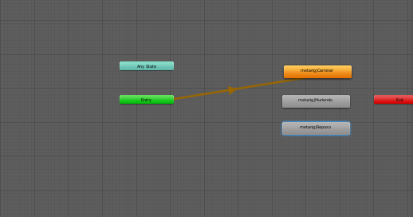 1-4. Se debe abrir la ventana animator, y agregar cada una de las animaciones del prefab que se quieran implementar en la escena.
Cadena de Caracteres:
STRING: Objeto Java estandarizado en el lenguaje, que representa una cadena de caracteres. | CLASE: Descripción de un grupo de objetos con propiedades (atributos), comportamientos (operaciones), relaciones y semanticas comunes.

 | CLASE ABSTRACTA: Es una clase que no se puede instanciar, para instanciarla Clase Padre: public abstact class Padre{ //El padre debe tener la palabra abstract para aplicar el polimorfismo al tener abstract no puede se instanciado public abstarct void metodo(); //el metodo a sobreescribir tambien debe tener la palabra reservada abstract para aplicar el polimorfismo } Clase Hija1: public class Hija : Padre{ //hereda del padre public overrite void metodo(){ //palabra para rescribir un metodo } } Clase Hija2: public class Hija : Padre{ //hereda del padre @Overrite //palabra reservada para sobrescribir un metodo public void metodo(){ } } Clase Main: public static void main(String args[]){ Hija 1 mensajero1 = new Hija1(); //instancio el objeto que se comportará a la clase hija1 mensajero1.metodo(); //metodo se comportara hacie la clase heredada Hija 2 mensajero2 = new Hija2(); //instancio el objeto que se comportará a la clase hija2 mensajero2.metodo();
PRIORIDAD ENTRE OPERADORES ARITMETICOS
() = Parentesis (Alt+40)
^ = Acento circunflejo (Alt+94)
* = Multiplicación (Alt+42)
/ = División (Alt+47)
+ = Suma (Alt+43)
- = Resta (Alt+45)

OPERADORES RELACIONALES Y LOGICOS
(= Asiganción) |  |  | 2. Crear una carpeta | 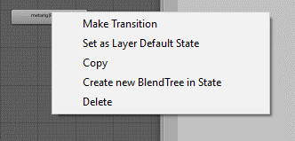 1-5. Si se quiere aplicar una animacion por defecto o Idle, se da click izquierdo sobre la animacion y se sleecciona la opcion Set as layer default state
!= = Diferente
== = Igual
< = menor que
<= = menor o igual que
> = mayor que
>= = mayor o igual que
&& = Y (Alt+38)
|| = O (Alt+124)
! = NO |  |  | 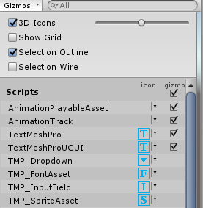 3. Quitar rayas de la ventana escena. >Show Grid
 |  |  |  | 1-6. Se deben crear parametros para que un estado de animacion pase al otro si se cumple la condicion de estos parametros. Esto se hace desde la pestaña parameters en la ventana Animator.
SECUENCIAS DE ESCAPE
\n = Nueva linea (Alt+92 n)
\t = Tabulador (Alt+92 t)
\r = Retroceso de carro (Alt+92 r)
\f = Comienzo de página (Alt+92 f)
\b = Borrado a la izquierda (Alt+92 b)
\\ = El carácter barra inversa (Alt+92 \)
\' = El carácter comilla simple (Alt+92 ')
\" = El carácter comilla doble (Alt+92 ")

CASTING
char caracter = (char)entero: Convierte un entero a su equivalente con codigo Ascii queda guardado en la variable carácter. |  |  |  | 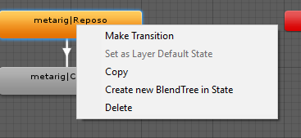 1-7. Para hacer una transicion se debe dar click Derecho en la animacion y elegir la opcion make Transition. Al ingresar en la transicion se ddebe desmarcar la siguiente casilla si se han creados paramentros, ya que esta hace caso omiso de ellos. Para añadir una condicion se debe ir a donde se indica y configurar el parametro y su activacion. Si se desea activar una animacion desde cualquier estado, la transicion se debera realizar desde la casilla Any state.
 | CONDICIÓN: Una condición en la programación es una instrucción o grupo de instrucciones que puede ejecutarse o no en función del valor de una condición.

METODOS | IF: Instrucción utilizada por algunos lenguajes de programación para evaluar una condición Si la condición es verdadera se ejecuta una sección de código delimitada por las llaves { }, si la condición es falsa se ejecuta la estructura else { }. |  | 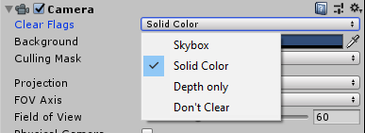 4. Clear Flags: Cambia el fondo de la escena. Solid Color(Fondo con color uniforme).
FixedUpdate(): Modificacion de objetos por fotograma que esten usando el motor de fisicas de Unity

Update(): Modificacion de objetos por fotograma. | public class Condicion{ public static void main(String args[]){ int valor 4; if(valor ==1){//condición si es 1 System.out.println("Valor es igual a 1"); } else if(valor >=2 &&valor <=5){//condición si es entre 2 y 5 System.out.println("Valor esta entre 2 y 5"); } else if(valor <=7){//condición si es entre 6 y 7 System.out.println("Valor esta entre 6 y 7"); } else { //si no se cumple la condición System.out.println("Valor no esta en el rango"); } } }
Input.GetAxis(): Genera un valor float de algun boton en especifico, ejemplo Input.GetAxis("Horizontal"); -1(derecha) 0(neutro) 1(izquierda)

Awake(): Metodo para inicializar componentes independiente de la inactivdad del objeto

GetComponent<>(): Sirve para obtener una referencia a otro componente del mismo objeto en el que se esta colocando el script. Ej: rb = GetComponent<Rigidbody>();
 |  |  | 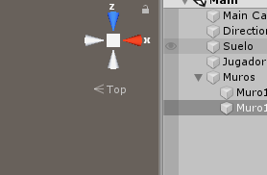 5. Pasar de 3D a 2D o viceversa click en Top
rb.AddForce(vector3): Sirve para añadir fuerzas a un rigidbody con un vector 3 de valores flotantes

Start(): Metodo para inicializar componentes si el objeto esta activo.
objeto.transform.position: Sirve para acceder a la posicion de un objeto en la jerarquiea, es un vector 3; si se quiere acceder a la posicion del objeto en donde esta el script solo se debe colocar transform.position;

LateUpdate(): Igual que el update pero se ejecuta despues de este
transform.Rotate(): Modificar la rotacion del objeto, acepta un vector 3. es recomendable multiplicar el vector 3 por Time.deltaTime que es el valor de un segundo. | OPERADORES LÓGICOS: Son los operadores que ayudan a definir una condición compleja, dependiendo del lenguaje de programación, normalmente son el not, el and y el or.

 | SWITCH: Instrucción utilizada por algunos lenguajes de programación para tener la comparación de una misma variable o expresión contra una serie de valores definidos, permitiendo así una programación más estructurada y fácil de seguir.
Time.deltaTime; : Cantidad de tiempo necesaria para renderizar el ultimo frame |  |  | 6. Al rotar objetos en su eje si se quieren mover hacia un lado independeintemente de la rotacion se oprime el boton global
OnTriggerEnter(Collider other): Metodo que se acciona cada vez que un objeto con is trigger true colisiona con el objeto que contiene el script.
 | public class Operaciones{ public static void main(String args[]){ int num_uno = 5, num_2 = 3, resultado; int parametro = 3; switch(parametro){//parametro a condicionar case 1:{ //en caso de que sea 1 resultado = num_uno + num_2; System.out.println("El resultado de la suma es "+resultado); break; //break siempre es necesario para finalizar instrucción } case 2:{ resultado = num_uno - num_2; System.out.println("El resultado de la resta es "+resultado); break; } case 3:{ resultado = num_uno * num_2; System.out.println("El resultado de la multiplicación es "+resultado); break; } case 4:{ resultado = num_uno / num_2; System.out.println("El resultado de la división es "+resultado); break; } default:{//cuando ninguna condición se cumple System.out.println("Error la opción no existe"); break; } } } }
Destroy(other.gameObject): Destruye un componente o Game object; en ese caso es un collider dentro del metodo OntriggerEnter(Collider other).

componente.gameObject.SetActive(false): deshabilita un gameobject tomando la referencia a un componente de este. True(habilita, false(deshabilita).

Input.GetKeyDown(KeyCode.Tecla): Sirve para saber que tecla se ha oprimido en el teclado |  |  | 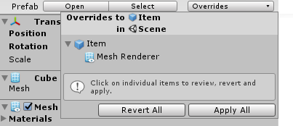 7. Al aplicar un cambio a un objeto copia de un prefab para que el prefab tome los cambios se debe ir a este menu y dar click en Apply All de lo contrario si se quiere retomar los cambios del prefab se da click en Revert all

Application.Quit(): Sirve para salir del juego.
Mathf.Clamp(valor, min, max): Sirve para especificar un valor entre un intervalo definido si s epasa tomara el parametro establecido mas cercano.

Input.GetButtonDown("Fire1"): Sirve para refrenciar un boton configurado en el panel de ejes.

transform.SetParent(null): sirve para que el objeto donde se encuentra ente script no tenga padres asociados o tenga alguno.

rb.isKinematic = boolenao: Sirve para que el componente rigidbody desabilite su funcion iskinematic

GetComponentInParent<Transform>(): Sirve para Busca el componente transform, del objeto que sea padre del objeto en el que se encuentra este script y lo añade a la variable

 |  |  | 8. Al aplicar Use gravity: usamos la gravedad del motor si no se usa la gravedad; al aplicar Is Kinematic: El objeto no se vera afectado por ninguna fuerza externa y si no se usa sera afectado.
Instantiate(particulas, transform.position, Quaternion.identity): Metodo para instansiar un game object se le debe colocar la referencia, la posicion, y la rotacion.

Application.Quit(); : Metodo que sirve para salir de la aplicaciòn
SceneManager.LoadScene("Escena"); : Sirve para cargar una escena creada
SceneManager.GetActiveScene().name; : Trae el nombre de la escena la cual se esta usando

Invoke("NombreDelMetodo", tiempodeterminado); : Sirve para ejecutar un metodo especifico (dentro del string) en un tiempo determinado(float).

[ContextMenu("Nombre asignado")]: Es un parametro que al ser colocado arriba de cualquier metodo que devuelva un valor vacio sirve para ejecutar un metodo desde el inspector sin necesidad de haber sido llamdo mediante click derecho y luego click izquierdo sobre el nombre que le asignamos en el string.
 |  |  | 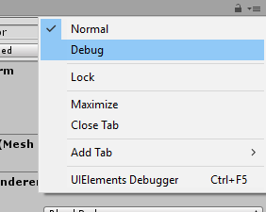 9. Para visualizar todas la variables de un script independientemente de que sean publicas o privadas se da click en el menu del inspector y se elige debug.

refrenciaAUnComponente.enable = false; : Desactiva un componente de un objeto tomando su referencia

refrenciaAUnTransform.childCount: Muestra la cantidad de hijos que tiene un objeto
public void OnPointerDown(PointerEventData eventData): Metodo que se activa cuando se pulsa o clickea. | BLOQUE: Código localizado entre corchetes.
 | CICLO O BUCLE: Ciclo o bucle se utiliza para hacer un acción repetida sin tener que repetir varias veces el mismo código, lo que ahorra tiempo, deja el código más claro y facilita su modificación en el futuro.
public void OnPointerUp(PointerEventData eventData): Metodo que se activa cuando se suelta un click o un pulso

Input.GetMouseButtonDown(0): Metodo que toma el evento click del mouse 0= click, 1 = no click | FOR: Es un bucle más "fijo", permite ejecutar el conjunto de sentencias un numero determinado de veces fijado al principio del bucle y funciona por tanto como un contador.

animacion.SetTrigger("Nombre del trigger"): Metodo que sirve para ejecutar un trigger de animacion creado. | public class Bucle{ public static void main(String args[]){ for(int i =1;i<=5;i++){//Inicia en uno, hasta menor o igual que 5, aumenta de uno en uno tenemos claro el inicio y el final System.out.print(i+", "); } } }

rb.velocity = new Vector2o3(constantes2o3);: Metodo que sirve para asignar una velocidad a un rigidbody |  |  | 10. Visualizar el texto asi no quepa en el cuadro donde se encuentra para est se selecciona en Vertical y Horizontal Overflow la opcion (overflow).

collision.CompareTag("Player"): Se confirma en un boolenao si el collider el cual choco con el objeto del script es el del tag

Random.Range(minimo, maximo);: Devuleve un valor flotante entre minimo y maximo.
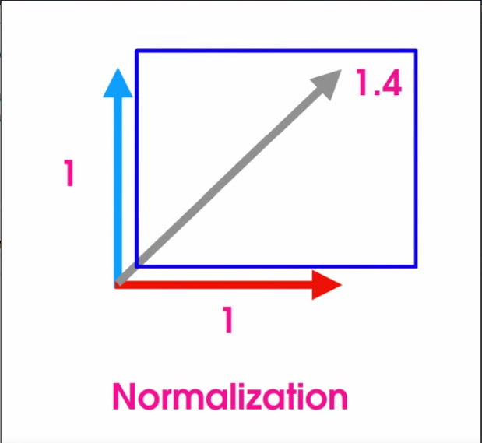 .normalized: Sirve para ajustar un movimiento de vectores de un vector 3 en diagonal ejemplo: movimiento.normalized; | CICLO PARA O BUCLE PARA: El Ciclo para o Bucle para, es una estructura de la mayoría de los lenguajes de programación estructurados cuyo propósito es repetir un bloque una cierta cantidad máxima de veces.
 |  |  | 11. Componente que genera sombras a la UI. Add component>UI>Effects>Shadows

 | CICLO MIENTRAS O BUCLE MIENTRAS: El Ciclo mientras o Bucle mientras, es una estructura de la mayoría de los lenguajes de programación estructurados cuyo propósito es repetir un bloque de código mientras una condición se mantenga verdadera.

 | public class Bucle{ public static void main(String args[]){ int i = 1;//inicialización while(i<11){//condición de repetición cuando no sabemos cuando terminarla System.out.print(i+", "); i+=2;//incremento } } }

 |  |  | 12. Recibir o no la sombra de otros objetos marcando o desmarcando ese checkbox

 |  |  | 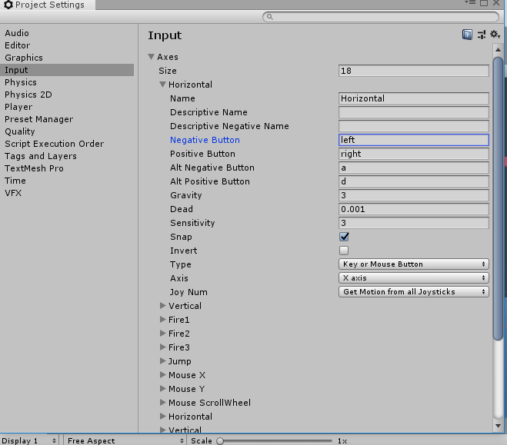 13. En este apartado. Edit>ProjectSettings>Input. Estan los ejes que utilizara el metodo getAxis().
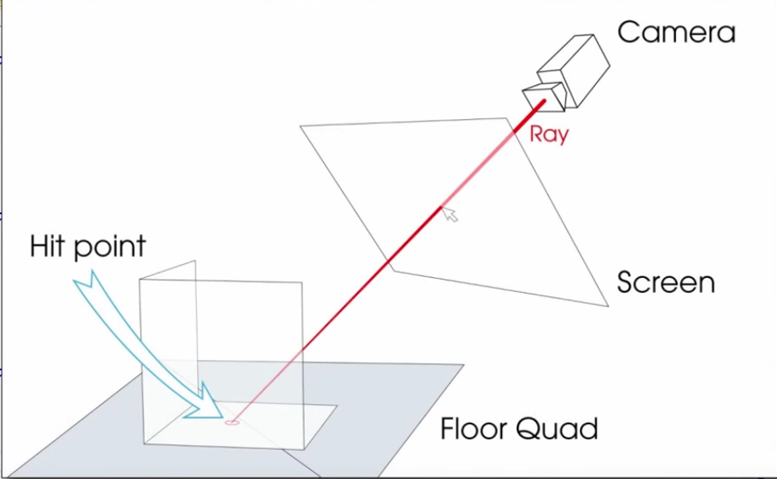 Ray rayoCamara = Camera.main.ScreenPointToRay(Input.mousePosition);//Obtiene una posicion en este caso la posicion sera dada por el puntero del mouse RaycastHit golpeSuelo; if(Physics.Raycast(rayoCamara, out golpeSuelo, longitudRayo, MascaraPiso))//Devuelve verdadero solo si ha colisionado con algo { Vector3 mouseAJugador = golpeSuelo.point - transform.position; //vector que hay entre el personaje y el pulsamiento del raton mouseAJugador.y = 0f;//no se debe rotar en un eje Quaternion nuevaRotacion = Quaternion.LookRotation(mouseAJugador); rb.MoveRotation(nuevaRotacion);//Se implementa la rotacion al personaje }
 | public class Bucle{ public static void main(String args[]){ int i =1000;//inicialización do{//se ejecuta el bucle almenos una vez System.out.print(i+", "); i-=200;//decremento }while(i>=0);//condición de repetición } }

 | ERRORES LOGICOS: Errores mal diseñados por parte del programador.
 | ERRORES SINTÁCTICOS: Codigo mal escrito en el programa.
 | VARIABLE : Espacio en memoria donde se puede alijar un tipo de dato el cual puede alterar su valor en el programa

 | CONCATENACIÓN: Es la unión entre 2 o mas variables de diferente tipo con el signo ','
 | LIBRERÍA / BIBLIOTECA: Es un conjunto de clases que contienen atributos y metodos, un conjunto de codigos escritos por desarrolladores. (import java.biblioteca)

 | ARREGLO: Es una estructura de datos que almacena bajo el mismo nombrea una colección de datos.

 | ARREGLO UNIDIMENCIONAL/VECTOR: Es una lista en la cual solo se pueden guardar datos de adelante hacia atrás y viceversa. Cuentan con 1 indice

 | import java.util.Scanner; public class Arreglo2{ public static void main(String args[]){ Scanner in = new Scanner(System.in); int cantidad; System.out.println("Ingrese porfavor la cantidad de posiciones"); cantidad = in.nextInt(); int arreglo [] = new int[cantidad];//se inicializa el vector con una cantidad dada for(int i = 0;i<arreglo.length;i++){//se recorre el vector (.length) con un indice (i) System.out.println("Ingrese el valor de la posición "+i);//ingresa un valor en cada posición del vector arreglo[i] = in.nextInt(); } for(int i =0;i<arreglo.length;i++){ System.out.print(" ["+arreglo[i]+"] ");//muestra cada posición del vector } } }

 |  |  | 14. Sirve para evitar movimientos de un bojeto en direccion de un eje en especifico

 |  |  | 15. Sirve para añadir materiales al collider en este caso un material si friccion y con rebote al maximo
.Lerp: transform.position = Vector3.Lerp(transform.position, objetivoCamaraPosicion, suavidadMovimiento * Time.deltaTime);//Metodo que toma 3 valores 1(valor minimo) 2(valormaximo) 3(valor entre 0 y 1) retornara un valor intervalo entre el primer y segundo valor multiplicado por el tercer valor.

 |  |  | 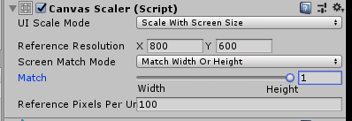 16. Estos valores se configuran en el canvas para que cuando se modifique el tamaño de la pantalla, el texto tambien modifique su tamaño proporcionalmente.
variable = GetComponentInChildren <tipodeComponente> (); : Se usa para acceder a un componente de un hijo del objeto actual.

 | ARREGLO BIDIMENSIONAL/MATRIZ: Es una lista en la cual se pueden guardar datos de adelante hacia atrás y de lado a lado en dos dimensiones . Cuentan con 2 indices
 |  |  |  17. Sirve para administrar las escenas creadas en el juego solo arrastrandolas al cuadro. File>Build Settings.
 | import java.util.Scanner; public class Arreglo2{ public static void main(String args[]){ Scanner in = new Scanner(System.in); int filas,columnas,contador = 1; System.out.println("Ingrese porfavor la cantidad de Filas"); filas = in.nextInt(); System.out.println("Ingrese porfavor la cantidad de Columnas"); columnas = in.nextInt(); int arreglo [][]= new int [filas][columnas];//se inicializa la matriz conn una cantidad dada for(int i =0; i<filas;i++){//se recorre la matriz con dos indices (i,j) for(int j =0;j<columnas;j++){ arreglo[i][j] = contador;//se autocompleta la matriz con un contador contador++; } } for(int i=0;i<filas;i++){ for(int j = 0;j<columnas;j++){ System.out.print(" ["+arreglo[i][j]+"] ");//se muestra cada posicion de la matiz } System.out.println("");//se da un salto de linea caundo recorre la primera fila } } }

 |  |  | 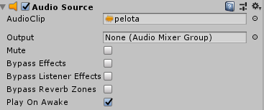 18. Sirve para iniciar con el sonido o no cuando se ejecute el juego

 |  |  | 19. Sirve para repetir el audio cuando finalice infinitas veces en un bucle

 |  |  | 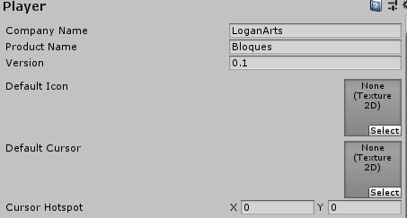 20.Edit>Project Settints>Player. 1. Configurar el nombre de la compañía. 2. Nombre del Juego. 3. Version de Desarrollo. 4. Icono en el Escrictorio.

 | EVENTO: Accion que se puede realizar en una interfaz
 | OBJETO: Es algo que puedes tomar de la realidad y tiene una identidad(nombre de objeto), atributos(variables), comportamiento(metodos).

 | METODOS: Son los comportamientos que tiene el objeto de una clase dada. ESTRUCTURA: Modificadores tipo nombre (parámetros){ cuerpo } TIPOS DE METODOS: CONSTRUCTOR: metodo que se ejecuta inicialmente y de maner automatica, el objetivo del metodo es inicializar atributos o variables. Caracteristicas: - Tiene el mismo nombre de la clase. - Es el primer metodo que se ejecuta. - No puede retonar datos. - Se ejecuta una unica vez. Ejemplo: public Nombre de clase (parámetros){ cuerpo } VOID: Metodo que no devuleve ningun valor: public void nombre(parametros){ cuerpo } RETURN: Metodo que devuelve un valor public int nombre(parametros){ cuerpo return variable int; }

 |  |  | 21. Deshabilitar para quitar la configuracion de resolucion para el usuario al iniciar el juego.

 |  |  | 22. Orientacion de ejecucion del juego en dispositivos moviles:

 |  |  | 23. 1 Identificador. Nombre de la compañía unico 2. Version de desarrollo. 3. Minima version del android en el que el juego s epueda ejecutar. 4. Version de android optima para el uso.

 |  |  | 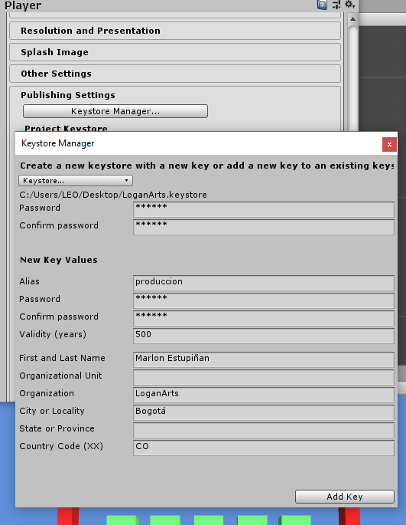 24. Configurar la llave unica para la autentificación y actualizacion de juegos en la play store

 | SOBRECARGA DE METODOS: Sirve para utilizar un metodo varias veces con diferentes funcionalidades ariando su nombre: //version para enteros public int Suma(int a, int b) { int r = 0; r = a + b; return r; } //version para doubles public double Suma (double a, double b) { double r = 0.0; r = a + b; return r; }

CLASES
IPointerDownHandler, IPointerUpHandler: Clases para implementar metodos cuando se pulsa y cuando se suelta

 | ENCAPSULAMIENTO: Consiste en controlar el acceso a los datos, que conforman un objeto o instancia de una clase. (Modificadores de acceso)

 | MODIFICADORES DE ACCESO: Permiten dar un nivel de seguridad mayor a las clases Private: Solo puede ser usado por la misma clase donde se crea. Public: Puede ser accedidio por cualquier clase independeientemente del paquete. Protected: Puede ser accedido desde el mismo paquete y de cualquier herencia de clase Por Defecto: solo puede ser accedido por las clases que pertenescan al mismo paquete. Sealed: No permite que la clase pueda heredar.

 | IMPORTAR PAQUETES: Consiste en utilizar paquetes de Java o creadas. Import biblioteca.clase;

 | SETTERS Y GETTERS: Son metodos que permiten el acceso a los atributos que estan encapsulados de manera privada en una clase con la finalidad de obtener datos de los atruibutos encapsulados. GET: (Obtener), Accede a la clase para retornarnos el valor de algun atributo. Estructura public tipo getNombre (){ return Nombre; } SET: (Establecer), Sirve para asignar un valor a un atributo de nuestra clase. Estructura public void setNombre (parametro){ } |  | 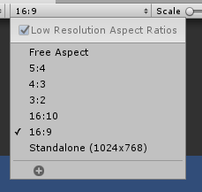 25. Relacion de aspecto en la camara del juego.

 |  |  | RIGIDBODY (comp)
 | HERENCIA: Consiste en reutilizar codigo en la clase hija(derivada) si reescribirlo cuando creamos nuevas clases, utilizando asi las variables y metodos de la clase padre (clase base). Herencia simple: Una clase hija solo puede tener una clase padre y una padre varias clases hijas. public class hija : padre{} |  | 1. Sirve para añadirle fisicas a un Objeto (Phisycs>RigidBody)
 |  |  | 1-1. Drag representa la resistencia del aire apara moverse o girar por eso hay dos. Si se establce como infinito el objeto tendra una resistencia infinita a cualquier tipo de fuerza. Para hacerlo solo se debe colocar la palabra Inf+Enter

BIBLIOTECAS/LIBRERIAS
UI: Sirve para añadir interfaz de texto en las clases using UnityEngine.UI;

SceneManagement; : Sirve para cambiar entre escenas using UnityEngine.SceneManagement; | POLIMORFISMO: Consiste en la capacidad de darle a un metodo un comportameinto diferente deacuerdo al manejo de la instancia creada. Dependiendo de la la clase con la que se interactue sera la funcion que ejecutará el metodo. Ejemplo: Clase Padre: public abstact class Padre{ //El padre debe tener la palabra abstract para aplicar el polimorfismo al tener abstract no puede se instanciado public abstarct void metodo(); //el metodo a sobreescribir tambien debe tener la palabra reservada abstract para aplicar el polimorfismo } Clase Hija1: public class Hija : Padre{ //hereda del padre public overrite void metodo(){ //palabra para rescribir un metodo } } Clase Hija2: public class Hija : Padre{ //hereda del padre @Overrite //palabra reservada para sobrescribir un metodo public void metodo(){ } } Clase Main: public static void main(String args[]){ Hija 1 mensajero1 = new Hija1(); //instancio el objeto que se comportará a la clase hija1 mensajero1.metodo(); //metodo se comportara hacie la clase heredada Hija 2 mensajero2 = new Hija2(); //instancio el objeto que se comportará a la clase hija2 mensajero2.metodo(); }

using UnityEngine.EventSystems; : Sirve para implementar metodos que usan eventos tactiles y de click
 |  |  | 1-6. Constrains sirve para congelar o bloquear la posicion y rotacion del eje que se chequee
#if UNITY_EDITOR :Este codigo entre # solo se ejecutara cuando nos encontremos en el editor de Unity using UnityEditor; #endif

using UnityEngine.Audio: Espacio de nombre que sirve para poder interactuar con audioMixer |  |  | CAPSULE COLLIDER (comp)
 |  |  | 1. Sirve para recibir informacion de colision entre otros objetos. (Phisycs>…Collider)
 |  |  | 1-1. Boton que sirve para visualizar el radio y tamaño del Collider en el onbjeto y asi poder editarlo manualmente.

 |  |  | 1-2. Si se activa o istTrigger se debe usar su metodo especifico si no se debe usar OncollisionEnter.

 |  |  | 1-6.Center Ayuda al Posisionamiento del colider.

 |  |  | 1-7. Radius nos ayuda a configuara el radio del collider.

 |  |  | 1-8.Height sirve para configuar ala altura del collider

 |  |  | AUDIOSOURCE (comp)
 | SUPER: Palabra reservada que se usa para acceder a un elemento de la clase padre desde la clase hija, sirve para poder invocar al constructor, metodos y atributos de la clase padre reduciendo la cantidad de codigo. super.metodo(); super("Texto"); |  | 1. Componente que sirve para implementar musica o clips de audio en un objeto.
 |  |  | 1-1. AudioClip: es donde se ingresa el audio

 | AMBITO DE VARIABlE: Indica en que secciones de codigo una variable estará disponible, fuera de ese ambito una variable no podrá ser accedida. Tipos: Local: Solo pueden ser accedidades desde el bloque de codigo, deben ser inicializadas. Global: (Instancia), Pertenecen a la clase donde son declaradas, no es necesario que sean inicializadas, dependen del modificador pueden ser accedidas por otras clases. Estatico: Pertenecen a la clase donde han sido declaradas no necesitan ser instanciadas |  | CAMERA (comp)
 |  |  | 1.Controla aspectos de un objeto camara
 |  |  | 1-1. Sirve para modificar al tipo de fondo en el juego

 |  |  | 1-2. Color del fondo del juego en la camara

 |  |  | 1-4. Tipo de visualizacion (ortografica: con profundidad o Perspectiva: sin profundidad)
 | EXCEPCIONES: Son el medio que ofrecen algunos lenguajes de programación, para tratar situaciones anómalas que pueden suceder cuando ejecutamos un programa. Es decir el control de errores. Palabras Basicas reservadas para el manejo de excepciones: Try Catch Finally Estructura: try{ Codigo a ejecutar } catch ( Exception e){ sout("+e);//muestra la excepcion concatenando el objeto } finally { codigo final a ejecutar sin excepciones o con ellas }

 |  |  | PARTICLE SYSTEM (OBJ)
 |  |  | 1. Sistema que ejecuta efecto de particulas.
 |  |  | 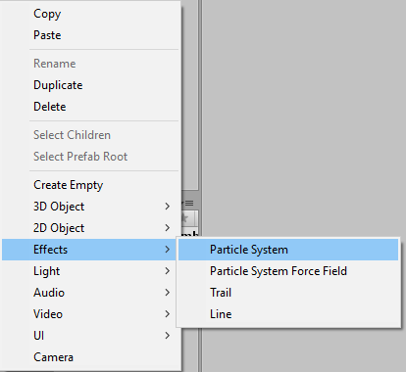 1-1. Para generar el objeto se debe ir:

 | HILOS O THREADS: Con ayuda de los hilos podemos ejecutar dos o mas procesos al mismo tiempo, sin tener que esperar a que finalice un proceso para poder ejecutar el siguiente. Estructura: public class Proceso1 extends Thread{//heredo de la clase hilo @Override public void run(){//metodo de la clase thread preparado para hacer polimorfismo for(int i=0 ; i<=5;i++){ System.out.println("Proceso1"); } } } --------------------------------------------------------------------------------------------------------------- public class Proceso2 extends Thread{//heredo de la clase hilo @Override public void run(){//metodo de la clase thread preparado para hacer polimorfismo for(int i=0 ; i<=5;i++){ System.out.println("Proceso2"); } } } --------------------------------------------------------------------------------------------------------------- Proceso1 hilo1 = new Proceso1();//instancio Proceso2 hilo2 = new Proceso2(); hilo1.start();//ejecuto al timepo con el otro hilo hilo2.start();

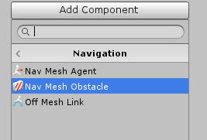
 |  |  | INTELIGENCIA ARTIFICIAL
 |  |  | NAV MESH AGENT (Obtaculos Estaticos) (comp) | Dinamicos This
 |  |  | 1. Componente para aplicar inteligencia artificial buscando un objetivo en un area.
 |  |  | 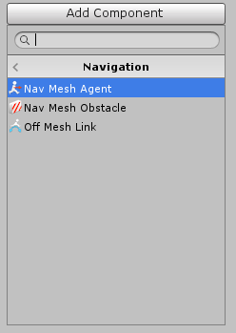 1-1. para añadir este componente: add Component>Navigation>..

 |  |  | 1-3. Velocidad de Movimiento del Objeto
 | HILOS CON PARAMETROS: public class Procesos extends Thread {//heredo la clase thread int num_int; //Variable para contener la cantidad de ciclos public Procesos(String nombreHilo){//creo constructor super(nombreHilo);//asigna el string como nombre del hilo } @Override public void run(){//metodo de la clase thread obligatorio el uso de polimorfismo y el metodo for(int i = 0;i<=num_int;i++){ System.out.println(i+this.getName());//Utilizo ese metodo para saber que hilo esta siendo ejecutado } System.out.println(""); } public void valorDeLaCondicion(int valor){//metodo para recibir los parametros del la variable cantidad de ciclos this.num_int = valor; //la variable toma el valor del parametro recibido } } --------------------------------------------------------------------------------------------------------------- public class Main { public static void main(String args[]){ Procesos hilo1 = new Procesos(" Hilo1");//inicializo hilo Procesos hilo2 = new Procesos(" Hilo2"); Procesos hilo3 = new Procesos(" Hilo3"); hilo1.valorDeLaCondicion(5);//se envia un parametro al metodo que modifica el valor hilo2.valorDeLaCondicion(10); hilo3.valorDeLaCondicion(5); hilo1.start(); hilo2.start(); hilo3.start(); } }

 |  |  | 1-6. Distacia en la que se va detener el objeto de su objetivo.

 |  |  | NAVIGATION
 |  |  | 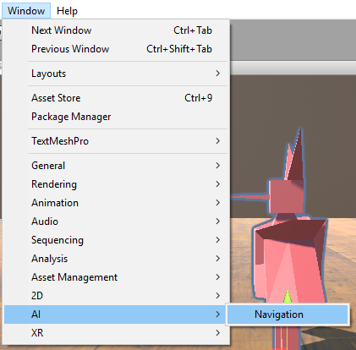 1. Ventana que sirve para delimitar el movimiento de un objeto con el componente nav mesh agent

 |  |  | 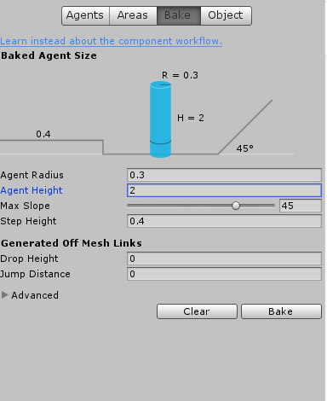 1-1. Para definir el area de movimiento del agente nos debemos dirigir a Bake en la pestaña Navigation Agent Radius: volumen del agente. Agent height: Altura del Agente. Max Slope: Pendiente Maxima por la que un agente puede subir. Step Height: Altura maxima de escalones que puede subir el agente. Boton Bake: Genera o renderiza el espacion donde se va mover el objeto, si se crean nuevos objetos tendra que renderizace denuevo.

 | ESTADOS DE UN HILO: Un hilo presenta desde su creación hasta el final de su ejecución. Estos estados son los siguientes: New: El hilo ha sido creado pero no inicializado, no se ha ejecutado el metodo start(). Excepción: Si se intenta utilizar algun metodo del hilo(IIlegalThreadStateExcetion). Runnable: con el metodo run() creado, El hilo ha sido llamado con el metodo start(). hilo.start(); Blocked / no runnable: El hilo se encuentra en ejecucion pero existe una tarea o actividad del mismo hilo que lo impide. hilo.sleep(milisegundos); Exepción: Es obligatoria estructura: try{ hilo.sleep(milisegundos); } catch ( InterruptedException e ){ sout(e); } Dead: Existen dos formas de matar a el hilo una es por causa natural(cuando el metodo run termina), provocada es terminarlo con una instruccion reservada. Muerte provocada: hilo.stop();

 | SINCRONIZACIÓN DE HILOS: Es la modificacion del tiempo en milisegundos entre la ejecucion de los procesos de cada hilo.
 |  |  | 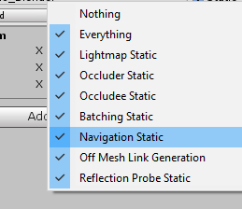 1-2. Para que el bakin tome los objetos de nuestro escenario estos deben ser estaticos
 | LISTAS: Son un tipo de dato abstracto que nos permiten almacenar datos de una forma organizada al igual que los vectores, pero a diferencia de estos, esta estrucutra es dinamica, por lo que no es necesario conocer la cantidad de elementos que va a contener. Los elementos de una lista se les llama Nodo, estos contienen: - Un campo con informacion. - Un campo al siguiente nodo de la lista. - El ultimo elemento es null. Tipos de listas: * Lista tipo pila: Inserciones y extracciones se hacen del mismo lado de la lista, Last In First Out (Ultimo en entrar Primero en salir) * Listas tipo cola: Inserciones se realizan al inicio de la lista y las extracciones se hacen al final de la lista, First In First Out (Primero en entrar Primero en salir) * Listas genéricas:

 |  |  | UI
 | RECURSIVIDAD: Es una tecnica la cual permite que un bloque de instrucciones codificadas se ejecute n veces. Logrando en ocasiones reemplazar las estructuras repetitivas Llamando un metodo asi mismo. Estructura: public void Metodo(){ If(contador<=5){ Metodo(); } } |  | CANVAS (OBJ)
 |  |  | 1. Se utiliza para colocar interfaz a la pantalla al crearlo genera un objeto eventSystem.

 |  |  | Rect Transform (Comp)
 |  |  | 1. Componente que Define la posicion y tamaño con respecto al canvas y se activa en el canvas dependiendo el parametro Render Mode del Canvas

 |  |  | 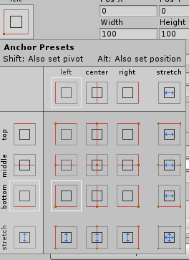 1-1. En este cuadro se orienta la ubicación del ancla y la ubicación del objeto

 |  |  | Canvas (Comp)
 |  |  | 1-1.Render Mode: tiene 3 Modos. - Overlay: El tamaño del canvas se ajusta a el tamño de la camara. - camera: Perspectiva de canvas. - World space: convierte el canvas en un objeto 3d y se puede modificar su Transfom

 |  |  | Canvas scaler (Comp)
 |  |  | 1. Se usa para que la Ui se adapte a cualquier tamaño de Pantalla-
 |  |  | 1-1. Ui Sclae mode: - - Scale with screen size: Los graficos se van adaptar a el tamaño de la pantalla

 |  |  | 1-2. Match: 0.5 es siempre lo recomendado

 |  |  | Canvas Group (Comp)
 |  |  | 1. Se enceuntra en: add>Layoput>canvasGroup. Este componente Aplica las opciones a los hijos del canvas

 |  |  | 1-1.
 |  |  | 1-2. Interactable: Se puede o no interactuar con los objetos
 |  |  | 1-3. Block raycast: Se puede o no usar los raycast

 |  |  | SLIDER (OBJ)
 |  |  | 1. Objeto deslizador que puede tener multiples usos, en este caso lo volvere una barra de vida. Y eliminare el hijo esfera. Cada hijo es una imagen que compone este objeto por lo tanto pueden ser modificadas en su tamaño.

 |  |  | Slider (Script) (Comp)
 |  |  | 1. sirve para modificar las diferentes funcionalidades del Slider, en este caso como no se va interactuar con el, el parametro Transition se dejaras en ninguno.

 |  |  | 1-2. Parametro para realizar alguna interaccion con el slider en este caso None.

 |  |  | 1-6. Parametros de Slider: Direcction: Posicion que va tomar el slider y su barra de carga. Min value: Valor minimo. Max value: Valor Maximo. Whole Numbers: Value: Valor inicial del slider.

 |  |  | IMAGEN (OBJ)
 |  |  | 1. Objeto para insertar imágenes y colocarlas en pantalla ( es un plano).

 |  |  | Image (Script) (Comp)
 |  |  | 1-1. Rect Transform.
 |  |  | 1-3. Parametros Image (Script). Soruce Image: Imagen asignar. Color: Color de la imagen (Apartado color). Material: textura o materiar que se le aplique a la imagen.

 |  |  | LINE RENDERER (Comp)
 |  |  | 1. Objeto vectorial que sirve para la generacion de efectos de disparos

 |  |  | ANIMATOR OVERIDE CONTROLLER (Comp)
 |  | s | 1. Pestaña Project: ClickDerecho + Create + Animator Override Controller; Sirve para reasignar las animaciones de un Animate Controler conservando la secuencia de ejecución

 |  |  | AUDIOMIXER (ASSET)
 |  |  | 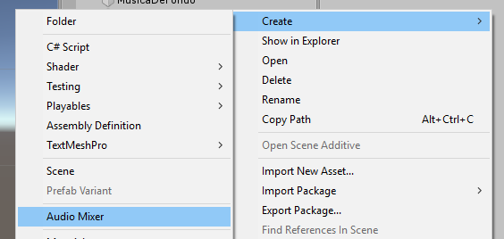 1. Objeto para insertar in mezclador de audio.

 |  |  | 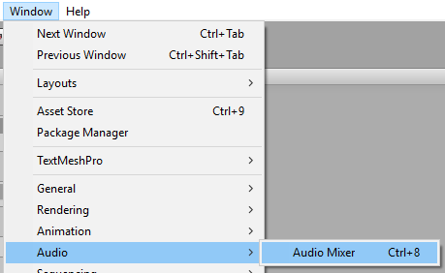 1-1. para modificar eeste objeto se debe seguir la siguiente ruta:

 |  |  | 1-2. Cada audioMixer contiene un grupo master, el cual controlara todos los grupos posteriormente creados en este audiomixer.

 |  |  | 1-3. Un audiomixer puede contener el control de otro audiomixer en un grupo arrastros uno en otro y configurando su paramentro

 |  |  | 1-4. Para relacionar un grupo de audiomixer con un audio source se hace desde el elemento Output del audio Source

 |  |  | 1-5. Cada audioMixer contiene puede contener diferentes Snapshots los caules son fotos de una configuracion especifica en los grupos de audio mixer. El snapshot que tenga una estrella será el que se ejecute por defecto.

 |  |  | Efectos (AudioMixer)
 |  |  | 1. Son efectos especiales que se le agregan a los grupos del audio Mixer
 |  |  | 1-1. Lowpass Simple: Efecto que da la sensacion de estar fuera de una discoteca. A. entre menor frecuancia mayor el efeecto de discoteca

 |  |  | 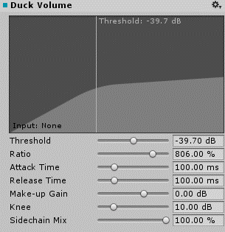 1-2. DuckVolume: Sirve para que se atenue el grupo que lo contiene mientras se active otro grupo (es necesario el efecto Send en el otro grupo). A. Nivel maximo o linea donde se va a producir el efecto. B. Nivel de Ratio o diferencia que va a tener el efecto despues de pasar la linea

 |  |  | 1-3. Send: Envia la señal respectiva a duck volumen para que se atenue a. Efecto Lowpas Simple. B. Colocar a 0 siempre

 |  |  | LIGHT (OBJETO)
 |  |  | 1. Objeto que se usa para la iluminacion en el escenario

Procedimientos en Juegos
DISPARAR
Crear un objeto vacio donde se especificara la salida del disparo
Generar o añadir un componente particle Sytem en la Salida del disparo (objeto vacio)
Agregar un componente Line renderer: Este debe contener Un material de shader Unit/Color para ser visualizado El ancho y el tamaño deben ser asignados deacuerdo a el tamaño (0.05)

Añadir un componente Light con un color predeterminado
Añadir un componente Audio Source con un efecto de disparo
Mirar el script en Shooter Tercera Persona > Jugador Disparando
PUNTUACION
Poner la pantalla en 2d
Agregar un canvas
agregar un Texto
Ubicar el Ancla y el texto deacuerdo a esta y darle un tamaño: Rect Transform
Darle un texto, Una fuente ,un tamaño, alinearlo, Overflow en las dos, un color.
Añadir un componente sombra
Añadir un script ver en Shooter Tercera Persona> AdministrarPuntuacion
GENERACION DE ENEMIGOS SPAWN POINTS
Crear un Objeto vacio que contendra los script (dependiendo los tipos de enemigo)>ver en Shooter Tercera Persona> AdministrarEnemigos

generar los objetos vacios puntodeaparicion por cada tipo de enemigo
Añadir las referencias al componente script del objeto Adminsitrar enemigos y sus respectivos puntos de apariciones por cada enemigo

GAME OVER
Poner la pantalla en 2d
Añadir una imagen al canvas que ocupe toda la pantalla y que tenga un alpha color 0
Añadir un Texto Game Over al canvas, Darle un texto, Una fuente ,un tamaño, alinearlo, Overflow en las dos, un apha color 0 y unas Sombras. Posicionamos los Textos debajo de la pantalla

Seleccionamos el canvas y le agregamos una nueva animacion: Window>Animation>Animation

Creamos una nueva animacion y le damos en grabar: a. Añadimos las propiedades que se deseen modificar en este caso el color alpha del texto y la imagen y su tamaño. b. Generamos keyFrame y demas dependiendo el gusto c. Posicionamos los key frames finales 3 segundos despues del inicio de la animacion para que se demore en iniciar. d.Paramos la Grabacion.

Desactivamos el Loop Time del Clip de animacion creado
Nos dirigimos a la pestaña animator: a. creamos un clip de estado vacio. B. lo asigamos como default. C. generamos un parametro trigger Gameover d. creamos una transicion entre vacio y el clip que se active con el parametro anteriormente creado.

Nos dirigimos al Canvas: a. Verificamos que tenga un componente animator. B. le asignamos el script Shooter Tercera Persona> AdministrarGameOver

Añadimos el Evento ProgramarReiniciarNivel a la animacion muerte del personaje
UI JUGADOR Y ENEMIGOS
Poner la pantalla en 2d
añadir las imágenes a los assets en carpetas y volverlas sprites 2D
Crear un objeto imagen (imagenJugador) en el canvas y añadirle su respectiva imagen (souceImage), posicionarla

Crear un objeto slider en el canvas: a. Borrar el subobjeto handle slide Area. B. cambiar tamaño optimo (Rect Transform). C. Quitarle el elmento transition al componente Slider (script) d. Añadirle el valor maximo al componente Slider (script) d. cambiarle el color al subObjeto Background y al subobjeto Fill e. posicionar f. Añadir referencia de objeto Slider al componente script vida Jugador en personaje

Crear un objeto imagen (imagenEnemigo) en el canvas y añadirle su respectiva imagen (souceImage), posicionarla

Copiar el slider creado y adaptarselo al enemigo añadirle tambien un nuevo slider de municion: a. Modificar script Shooter Tercera Persona> Jugador Disparando b. Modificar script Shooter Tercera Persona> VidaEnemigo c. Añadir las referencias a los componentes en unity (Aumentar la municion maxima de disparo al jugador)

MENU PAUSA
Genero un boton al canvas y le elimino el texto lo posiciono y le gnero una imagen donde ira el engranaje anclada al boton.

Para que se pueda interactuar con el boton le añado un layout>canvas group y le activo el parametro Ignore Parent Groups.

Genero en la herarquia de objetos un canvas aparte el cual va a ser el menu de pausa: a. Le modifico el compnente Canvas Scaler (Ui scale Mode, Match). B. Le añado el script Shooter Tercera Persona> AdministradorPause.

Le genero al canvas de pausa un Panel: a. Al panel lo anclo al centro y le ajusto el tamaño. B. le añado una textura de imagen (Esta se puede editar para que al estirarse no se distorsione, la edicion se hace por cada lado del cuadrado en el sprite editor).

Le genero dos Botones al Panel: a. Los posiciono. B. les agrego texto. C. Les agrego una imagen de fondo. D. les agrego en el evento onclick() el objeto que tenga le script administrar pause y a este le añado el meto respectivo para cada boton.

Le añado a el boton del canvas principal su respctivo metodo (pause) en el evento onclick igual que con los anteriores

modifico la psoicion del boton para que no se vea con la pantalla de game over
Modifico el script Jugador Disparando, para que el jugador no dispare cuando vaya a pausar el juego

MENU PAUSA - MODIFICADOR DE SONIDO
Genero en el canvas de pausa dos nuevos slider y dos nuevos textos, Unos para los efectos y otros para la musica de fondo

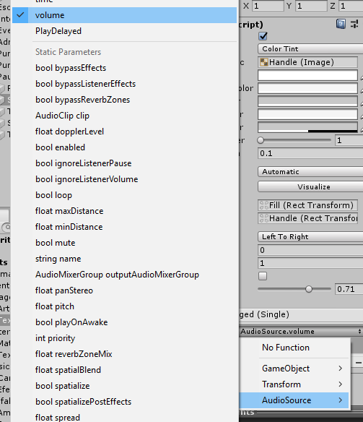 En el metodo onchange de cada slider le añado la refencia al objeto que contenga el audio source respectivo La funcion a añadirle a este audio source es dinamica ya que se actualizara constantemente cade vez que se modifique la posicion de slider.

Para guardar la configuracion de cada slider en un cambio de escena verificar y realizar lso cambios del script > Pause manager. Pr ultimo hago las respectivas referencias en el inspector de unity.

AUDIOMIXER
Crear dos objetos nuevos de tipo audio mixer en la pestaña project
Abrir desde el menu de herramientas la ventana audio mixer para modificar sus paramentros.

Crear a cada audiomixer los grupos respectivos. Ver proyecto Shooter tercera persona
Al audio mixer Master audio se colocara como padre del otro audio mixer efectos
Relacionamos cada grupo con su audio source y subimos el volumen de cada audio source a 1

aplicar al grupo musica de audio Mixer Masteraudio, el efecto LowpassSimple y duck volume

aplicar al grupo EfectoSonido de audio Mixer Masteraudio, el efecto Send y configurar

Añadir 2 snapshots al masterAudio uno de pausa (motificando el efecto LowpassSlim) y otro de despausa sin modificar.

Modificar el script> administrarPausa en su apartado de audios y metodos
referenciar los audiomixer en el objeto PauseCanvas
Crear los parametros expuestos de volumen para cada grupo y darles su nombre
Darle un Min value de -80 y un maxValue de 0 a cada slider
Crear un Script para modificar los parametros de volumen en los onchage de cada slider validar el script> Mezcla Niveles, agregarlo al objeto Pause Canvas.

referenciar el audiomixer Master audio en Pause canvas
Referenciar el Script>Mezcla niveles mediante el objeto Pause canvas en el Onchage de cada slider y asignar el metodo correspondiente.

PORTADA Y CAMBIO DE ESCENAS
Crear una escena portada
Creo un Objeto vacio llamado gestor del Juego: - Le creo una imagen que ocupe la pantalla con alfa 0. - Añado el script>elemento Interactivo a la imagen. - Añado un audio source con su respectiva cancion de menu al gestor de juego. - Añado los scripts> Boton salir y empezar partida al gestor del juego - Referencio el script elemento interactivo que se encuentra en el objeto pantalla al script Empezar partida.

HIGHSCORE
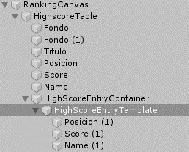 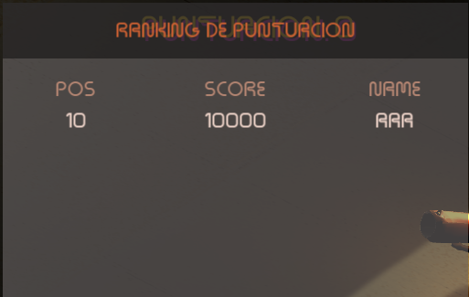 Creo un canvas, y dentro genro los objetos imagen y texto para crear una tabla de highscore en el siguiente orden

Agrego Script > AdministrarRanking al objeto HighScoreTable y le referencio su rankingCanvas

genero una variable publica en el script > vida jugador para referenciar al script > administrar Ranking y la referencio.

añado una linea en otro script que llame al metodo AñadirMarcador del script>administrarRanking, y añada la puntuacion en el metodo muerte.

Genero un boton que en su evento click llame al metodo pause del script>administrar ranking

https://www.youtube.com/watch?v=iAbaqGYdnyI

EFECTOS DE CAMARA
Descargar e importar el Paquete de Post Processing
https://www.youtube.com/watch?v=a0OQvWAPeuo

PASAR A ANDROID
Switch platform
Instalar android studio
Modificar Project Settings>OtherSettings>Identification>PackageName: con esta estructura "com.NombreEmpresa.NombreJuego"

Modificar Project Settings>OtherSettings>Identification>Minimun APILevel>: Asignar la vercionminima de android requerida para el juego.

Agrergar icono
Orientacion si es horizontal, landscape left
Keystoremanger
Quality

PLATAFORMAS 2D
CONFIGURACION INICIAL
1. Windows>Packages: Cinemachine(2.2.9) y PostProcesing(2.1.2)
2. Comprobar Layers
3. Posicion editor de Unity Tall, Adicional, Game debajo de la escena
4. Añadir un tilemap y volverlo Static (Para mejorar rendimiento)
5. Asignarle un capa y a Tilemap Renderer>Sorting Layer Tambien.

CREAR TILES
1. Ir a : Window>2D>Tile Palette>Create new Palete
2. Añadir el sprite del protagonista.
3. Dividir un Tile, en diferentes partes e implementarlo en la paleta Creada.(para poder dividirlo SpriteMode>Multiple).

4. Usar la paleta para pintar el escenario con su tile implementado
5. Añadir un Tilemap Colider 2D al tile> activar la opcion Used by composite para que los coliders se fusionen y por ultimo añadir el componente Composite colider 2d

6. Se pueden crear tiles dinamicos o inteligentes que generen un sprite diferente dependiendo su posicion.

7. Añadirle un rigidBody 2D y BodyTipe>Static
PREPARANDO JUGADOR
1. Añadir al jugador a un capa
2. Añadirle un rigidbody 2D, > collision Detection>Continuos(para que sea mas preciso), >Interpolate>Interpolate ( Para que no le afecten las colisiones).

3. Añadir un box collider 2D y ajustar su tamaño
4. Añadir al collider un material para que no tenga friction ni rebote
5. En el rigidbody2D Congelar la posicion Z del pèrsonaje para que no se caiga hacia un lado

CONTROLANDO AL JUGADOR
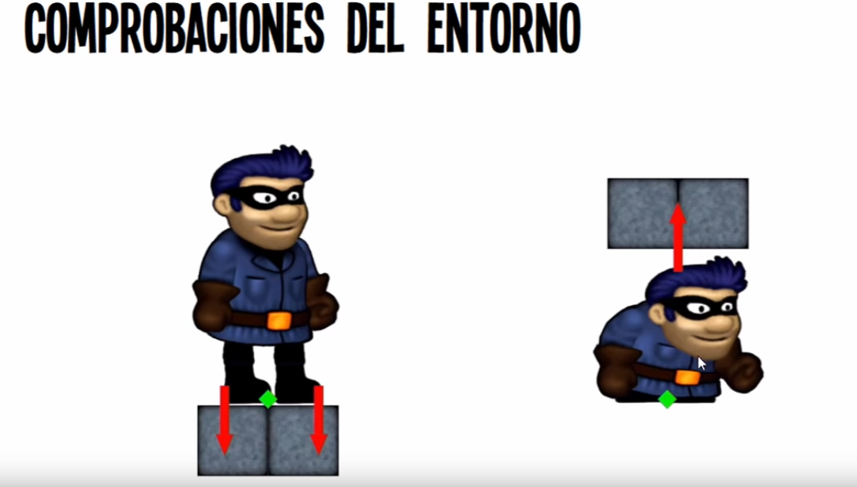 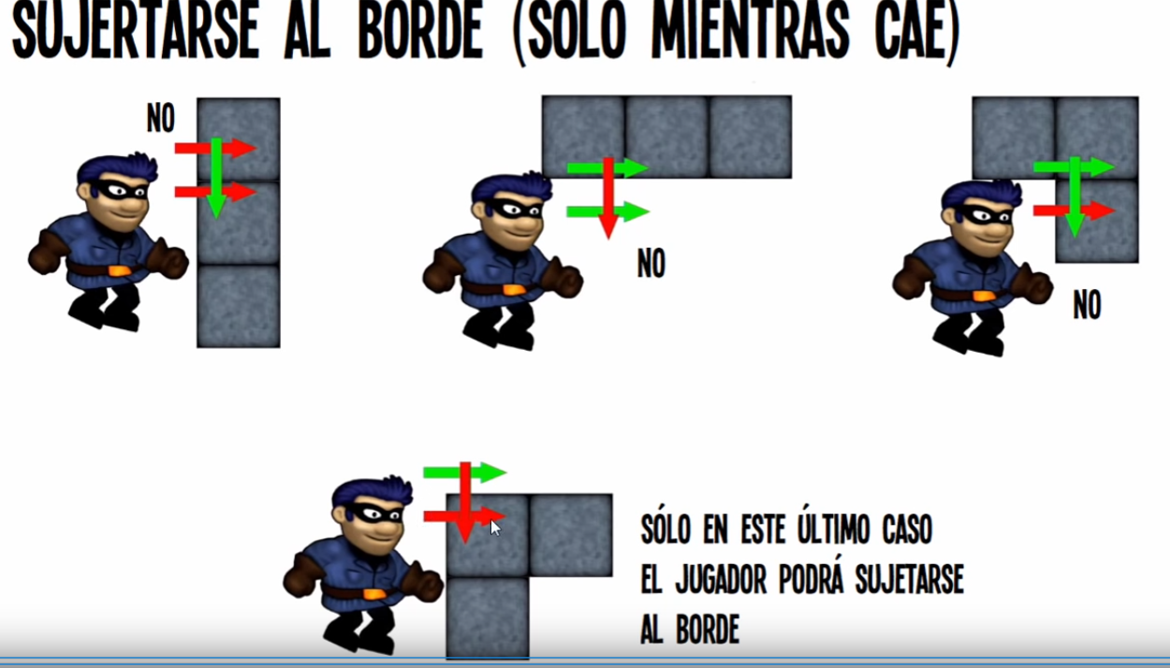 1. Comporbar posibles acciones del entorno para le jugador.

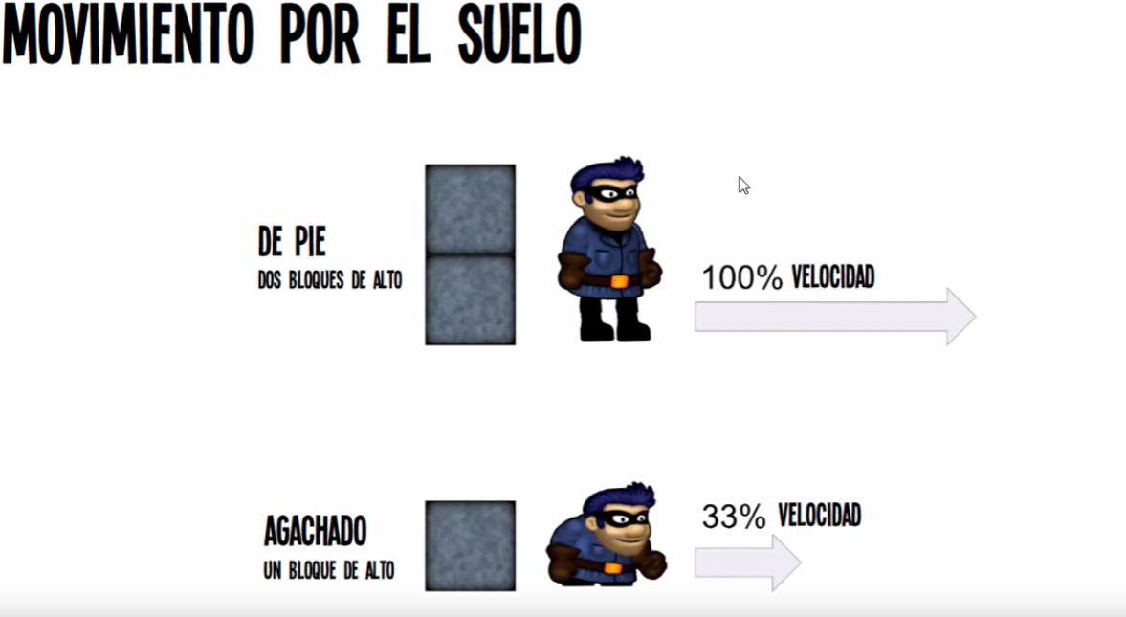 2. Movimiento por el suelo

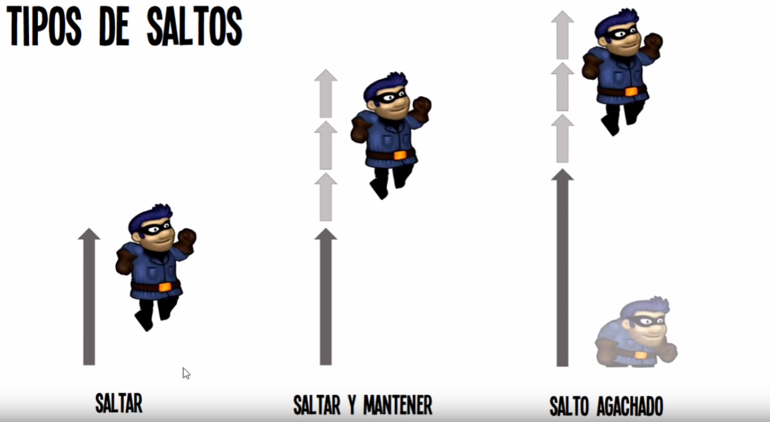 3. Salto

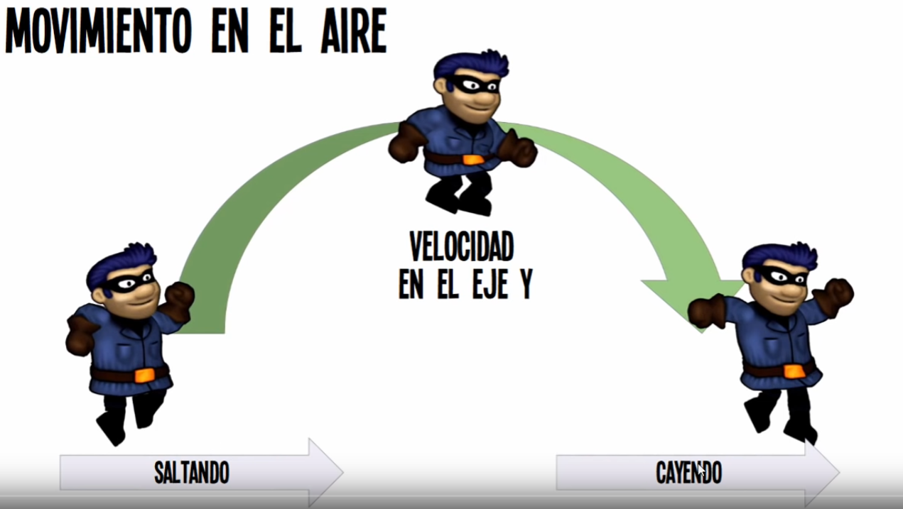 4. Movimiento en el aire

5. Implementar Script de Inputs
6. Implementar Script de Movimiento
7. Añadir Scripts al jugador
8. Añadir capa plataformas a la referencia del script movimiento
9. Crear un axis para agacharse
10. implementar al sprite las respectivas configuraciones antes de añadirlo ala Jerarquia. Su tamaño se ve reflejado en el parametro Pixels per Unit.

CONFIGURANDO Y CONFINANDO CAMARA
1. Configuara color de fondo de camara.
2. La proyeccion de la camara se modificara en modo perspectiva para que se vea un estilo de movimiento de objetos de fondo dependienso su capa.

3. Importar Cinemachine en el proyecto (Window>PackageManager)
4. Crear camara 2D de cinemachine, añadir en el parametro follow al personaje y en Body ajustar la distacia de la camara

5. Para confinar En el objeto creado de cinemachine, añadimos una extension >Cinemachineconfiner (confina la camara a un rango predeterminado)

6. Crear un polygon collider 2D e implementarlo al componente anterior para demarcar la zona del movimeinto de la camara. (para eliminar los vertices creados el el poligono con tecla Ctrl).

ILUMINACION
1. Para añadir un sprite con iluminacion se debe añadirle a su compomente sprite renderer, un material distinto al que tiene por defecto.

2. El Material debe tener un shader(estándar), renderirng Mode (Cutout), albedo (sprite), Metalic (metalicidad), Normal Map (Mapa de Normales). Para que cuendo reciba luz de efecto de volumen.

3. Definir la cantidad y la velocidad de la luz en el script del objeto
4. Añadir Point light y darle un valor negativo en z para verla
5. Añador un Rango, un color, y dejar Indiret multiplier en 0
6. Verificar el sript que le da velocidad e intensidad a la iluminacion
7. Para cambiar el color del escenario en general: window>Rendering>LigthSettings>Ambient Color.

ANIMACION DEL PERSONAJE
1. Existen dos formas de animar un personaje 2d un mediante un conjunto de sprites y la otra mediante huesos, en este apartado utilizaremos los huesos ya que para que tome la iluminacion y se creen nuevas animaciones los huesos son menos pesados de cuanto a optimizacion de la aplicacion.

2. Insertar el prefab con huesos y partes en el sprite objeto del personaje inmovil
3. Cada hueso tendra las configuraciones respectivas de punto 2 de iluminacion. Añadiendo el rensring mode (fade).

4. Se genera el arbol de animaciones y adicionalmente dentro de cada estado se puede crear un Blentree para controlar las progreciones entre una animacion y otra

PREFABS EN LOS TILEMAPS
1. Instalar el package 2d extra Master>PrefabBrush
1. En la ventana Projects: cliclderecho>Create>Brushes>PrefabBrush.
2. Darle de tamaño 1 (Si se dan mas pintara aleatoriamente entres los prefabs asignados), y seleccionar el prefab a pintar.

3. En la ventana Tile palette en la parte de abajo elegir la brocha creada y pintar con el pincel en la tilemap deseada.

POST PROCESADO
1. Importar el Post procesing en el proyecto. (Window>PackageManager)
2. Añadir el componente Post-Process Layer a la camara y asignarle la capa (Postprocesing)
3. Crear un objeto en la jerquia y añadirle el componente Post-Process-Volume. Y la capa postPorcesing.

4. en el componente: chequear Is global y en profile añadir uno nuevo, luego añadir un efecto por ejemplo Bloom

5. Para dispositivos moviles es recomendable usar el Bloom (fast Mode) y el Vignette nada mas

TEMBLADO DE CAMARA
1. Importar Cinemachine en el proyecto (Window>PackageManager)
2. En el objeto camara que sigue al personaje en la jerarquia, añadir al componente cinemaChine virtual camera la extension: Cinemachine Impulse listener

3. En el objeto que tenga un collider 2D añadir el componente cinemachine Collision Impulse Source.

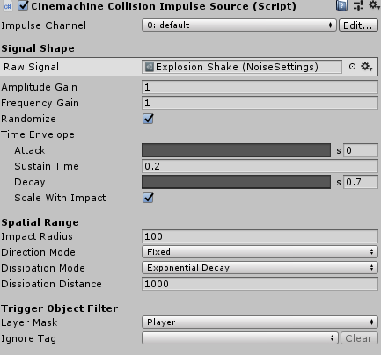 4. Variables relevantes: a. Raw Signal: Se debe crear y asignar un objeto Noise settings (Ventana Project>Create>Cinemachine>NoiseSettings. Este objeto sirve para modidifcar las frecuancias y amplitudes de movimientos en la camara. B. Layer Mask: Se debe asignar la capa del objeto que va interactuar con este componente (Jugador), para que se active el Shaking.

GANAR Y PERDER (GAME MANAGER)
1. Añadir el Script PlayerHealt al personaje de la jerarquia.
2. Añadir la referencia al script de las particulas de muerte
3. Crear objeto para morir y añadirle una capa trampas
3. Para ganar por objetos recojidos: Añadir un objeto Puerta, Añadir Script De animacion En Puerta), Script de zona de Victoria (En Collider).

4. Añadir Objeto GAME MANAGER al la jerarquia e ingresarle su script respectivo que contiene: a. SingleTown para referenciar el scrip en cuelquier otro. B. Metodo gameOver. C. Metodo de cambio de scena Fader. D. Metodo de abrir puerta. E. Metodo de Listar los orbes. f. Metodo de interaccion con los orbes. g. Metodo de Muerte jugador. h. Metodo Victoria jugador. i. Metodo Reiniciar Escena.

UI
1. Primero para añadir un Fader a la escena creamos un canvas, con su respectivo event System. Y un Sort order 1 (hara que se vea por delante).

2. Le añadimos el prefab Fader el cual consta con una imagen y una animacion que modifica el alfa de la imagen

3. Se le añade el materiar respectivo al fader que pintara los bordes de la animacion este materias en un shader (que es una transicion programada).

4. Añadir el scrip respectivo Scen Fader el cual controla la aparicion del shader y es llamado por el game Manager.

5. Antes de añadir la UI del juego se debe importar el package Manager el Text mesh Pro para ser aplicado.

6. Se agrega el Prefab UI Manager(es un canvas) a la Jerarquia y sus referencias asignadas.

MUSICA Y SONIDOS
1. Añadir el Prefab Audio Manager a la Jerarquia.
2. Asignar las respectivas referencias al script Audio Manager
3. Generar y Abrir la ventana Audio Mixer
4. Crear diferentes grupos para el audio mixer creado y referenciarlos en el componente Audio Manager

5. Modificar los volumenes de los audio mixer según criterio personal

TELETRANSPORTAR JUGADOR
1. Crear Objeto que contenga los portales en la jerarquia. (Los portales pueden ser Box colliders y nada mas, activarles el Is trigger).

2. Asignarle al portal el script TeletrasportarJugador
3. Referenciar el Script con los portales que se va a enlazar. (agachado y/o caminando)
4. Asignarle la posicion de salida al jugador en el eje X

EXPORTAR EL JUEGO A DISPOSITIVOS MOVILES
1. Añadir Prefab Debug Canvas, el cual contiene un script para ver los fotogramas por segundo

2. Swicht Platform a Android
3. Si se quiere ver el rendimiendo del juego en ejecucion en el celular Window>Analisys>Profiler

4. Añadir Prefab Mobile Input Canvas, Los script mueven el circulo y reciben la informacion cuando se oprime el boton

5. Añadir referecias al componenete Player Input del jugador
6. Disminiur el uso de luces y Aumentar le Ambient color, Tambien hacer un bake a las luces que no se mueven y usar Ligth Porbes para simular el efcto en el jugador.

7. Usar unicamente en el Post procesing el bloom y cromatic aberration
8. Para optimizar las dibujos encima de otros que no se muestran en el juego: en la ventana Scene>Overdraw
9. Para ver en cada frame que procesamiento ejecuta el juego nos dirigimos a: Window>Analysis>FrameDebbuger

GENERANDO EJECUTABLE
1. File>Build>Player Settings Añadir:
PLAYER
* Nombre de la compañía
* Nombre del Producto
* Version
* Establecer un Icono.
RESOLUTION AND PRESENTEATION
* Establecer la resolucion del Juego
* Display resolution Dialog (Para que en pc salga la ventanda inicial apra establecer la resolucion).

* Orientacion del Juego en el Celular
SPLASH IMAGE
* Añadir Logo
* Background Image (imagen que saldra al fondo cuando este el logo se le puedear opacidad).

OTHER SETTINGS
*Identification configurar todos los parametros

CAMARA ESTILO CELESTE
1. Realizar los pasos de configurando y confinando Camara.
2. Crear un objeto vacio para almacenar las camaras.
3. Hacer hija de las fronteras a la camara 2D que la referencie.
4. Los collider deben tener el Istrigger activado
5. Añadir el script Administrar camaras a las fronteras y referenciar sus respectivas camaras.

6. Desactivar las camaras de cada frontera.
7. para modificar la velocidad de posicionanmiento entre camaras: se va a la camar aprincipal y se ajusta el parametro Default Blend en el componente Cinemachine Brain

SISTEMA DE DIALOGOS
1. Importar el Text Mesh Pro
2. Generar el objeto TextMeshPro en la jerarquia: UI>TextMeshPr
3. Crear un Elemento vacio que administrara los dialogos el cual se el añadira el script Dialogos

4. referenciar el Texymes creado al adminsitrador y escribir la cantidad y los dialogos a mostrar.

5. Crear un nuevo TextmeshPro y añadirle el componente botton y dejar el elemnto Navigation en None.

6. Referenciar el Objeto Administrar Dialogos en el evento click del boton y añadir le metodo siguiente Oracion()

7. Desactivar el Objeto creado del boton y refrenciarlo en el administrador de dialogos
8. Crear una animacionpara el texto idle y otra cambio(que se activara cada que se de continuar). Y referenciar el Texmesh en el administrador de Dialogos.

9. Por ultimo referenciar una Audio source si se querie realizar un sonido cuanod se le continuar

GUARDAR Y CARGAR PARTIDA
1. Crear dos botones cargar y guardar
2. Crear un objeto vacio con el script Estado
3. Añadir el script Gestor de estado a Projects
3. Añadir Script BotonescargarGuardar al Canvas Principal y referenciar el script Estado
4. Añadir refenecia a los metodos click de cada boton con el canvas para Guardar y Cargar respectivamente.

GENERAR DIALOGOS ESTATICOS

Prefab Dialogos en el Proyecto

FLAPPY-BIRD 2D
2D

GENERAR IMAGEN 2D
0. Se debe cambiar el tipo de Textura a 2D

1. Divide la Imagen en multiples partes si se desea

2. Total de celdas en las que se quiera dividir la imagen

2-1. Cantidad de columnas y filas

3. Ignora el espacio en blanco alrededor de la imagen o sprite

4. Añade una clasificacion por etiqueta a un sprite o imagen

4-1. Especifica un orden dentro de una clasificacion. ( entre mas grande mas relevante)

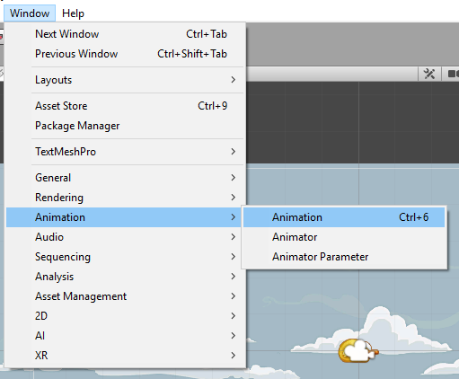 5. Crear animaciones

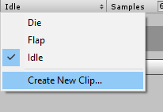 5-1. Se añade un clip a la animacion por cada sprite

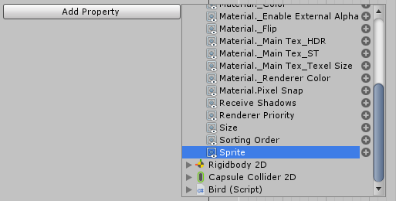 5-2. Se añade una propiedad al clip creado referenciando el componente Sprite rendered de la imagen.

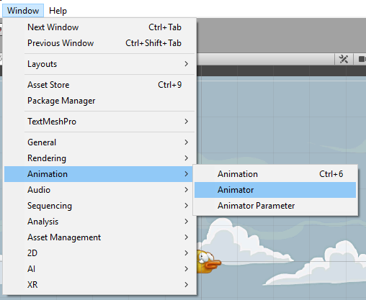 5-3. Se añade un componente animator

5-4. En parametros se añade un trigger(que ejecuta una accion y finaliza) para relacionar las diferentes clips.

5-5. Este punto se añade o se quita para que una transicion de animacion finalize al concluir su reproduccion

5-6. Aquí se cuantifica la duracion de ejecucion de una trancision entre animaciones.

6. Cambiar el tipo de rigidbody para que le afecte o no la gravedad.

7. Si pesa mucho va ser mas demorado ala hora de cargar el audio en la escena

COMPONENTES GENERALES
GENERALES

COLOR
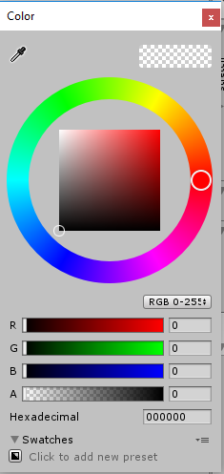 1. Apartado para añadir color a un objeto. R: Cantidad de Rojo. G: Cantidad de Verde. B: Cantidad de Azul. A: Transparecia. Hexadecimal: Valor del color en hexadecimal.

